Лист 1
Прайс-лист
МИР ПРЯЖИ

В валюте: руб. (курс 1).
Цены указаны на 07.08.2020

№ | Номенклатура/ Характеристика номенклатуры | Описание | Изображение | Артикул | Цена | Ед. | Остаток | Ссылка на сайт
 | Дополнительный лист для альбома "Вдохновение" 20х20 см | Дополнительный лист для альбома "Вдохновение" 20х20 см | 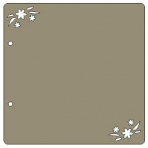 | alb01 | 25.11 |  |  | Изображение
 | Дополнительный лист для альбома "Вдохновение" 20х20 см |  |  |  | 25.11 | шт | 2 | Изображение

